상품제안서
바미 물병 1.3L유리병 b0918 | 상품코드: F20834

 |  |  |  |  |  |  | 02-412-0044 | www.easy1.co.kr
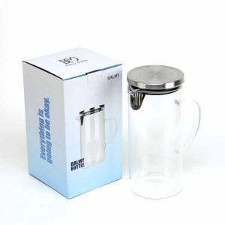

【상세/제작정보】

【인쇄/포장옵션】 | 실크, 레이저 / 시판박스

【공급단가】 | 수량 | 50~ | 100~ | 500~ | 1,000~ | 2,000~
*VAT별도 | 단가 | 7,560원 | 7,290원 | 7,020원 | 6,750원 | 6,480원

【상품 URL】 | http://www.easy1.co.kr/src/goods_detail.php?gdno=20834

